상품제안서
옵타움 각질케어 쿨링 스노우 멜팅 바디 스크럽 | 상품코드: S47418

 |  |  |  |  |  |  | 02-713-8555 | www.synergygift.co.kr
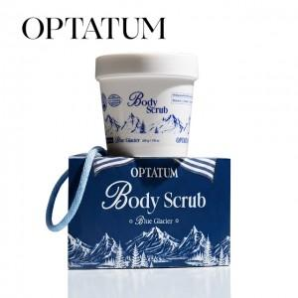 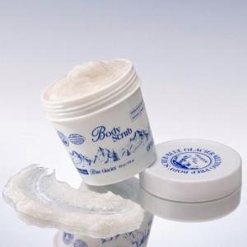 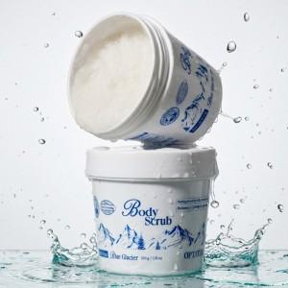

【상세/제작정보】

【인쇄/포장옵션】 | 스티커 / 포장불가능

【공급단가】 | 수량 | 30~ | 100~ | 300~ | 1,000~ | 3,000~
*VAT별도 | 단가 | 19,090원 | 18,630원 | 17,860원 | 17,410원 | 16,950원

【상품 URL】 | https://www.synergygift.co.kr:443/src/goods_detail.php?gdno=47418

